Sheet1
加工指令表
订单编号 | PB072401 | 客户名称 | 杨波（sdoyangbo）
交货日期 | 2019-07-26 | 文件名称 | 配件
制作工艺 | SLA | 打磨要求 | C | 业务员 | 周文水
数量 | 2 | 克数 | 1077 | 编程人员
上机机号 |  | 下机时间 |  | 处理人员
打印材料 | 白色材料

注意 事项 | 有两块亚克力板需要装M3的铜螺母

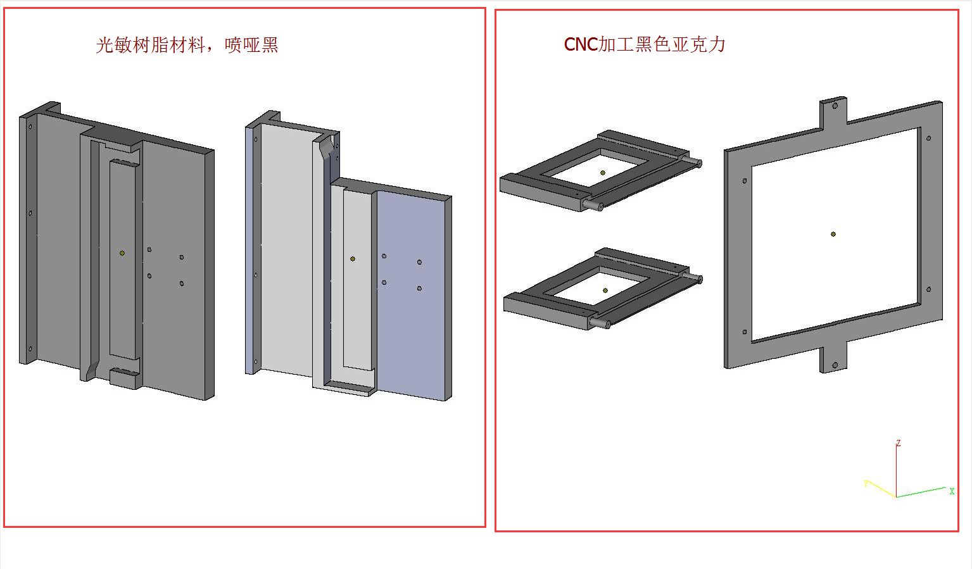

制表人： | 周文水 |  |  | 7/24/19

